FEBRERO
 |  |  |  |  |  |  |  |  |  |  | Para editar
COTIZACIÓN PROPUESTA_MINISTERIO DE CULTURA _GIGANTOGRAFIA, DADO, BANNER, POLO, RULETA_24.03.2026 |  |  |  |  |  |  |  |  |  | MARGEN GANANCIA, MINIMA - S/.150 - PARA PEDIDOS POCOS COMO 30 -50-100 UNID. DE PRODUCTOS ECONOMICOS (EJM. LAPICEROS, LLAVEROS PLASTICOS) PROMEDIA - S/.400 A 500 - PARA PEDIDOS MAS DE 150 UNID DE PRODCUCTOS COSTO MEDIO-ALTO (EJM. LAPICEROS METALICOS)
Nº | Cód. Artíc. | Artículo | Foto | Cant. | Costo Uni. INC. IGV(S/.) | Tiempo Entrega | Detalles | Costo TOTAL INC. IGV (S/.) | CREDITO 15 DIAS | proveedor | Cod. Prod. Prov. | Obseraciones | costo $ | COSTO S/. | % | Resultado | Margen | Total | Cantidad | Costo MUESTRA Unidad | Movilidad | Total Producto | Tipo de Impresión | Costo impresión | Cant Color | Cant Lados | Cantidad por Millar | Costo Impresión | Empaq | Seguro CRT | Total | Costo S/. Sin IGV | I.G.V | TOTAL |  | Total Factura | impuesto 18% | impuesto 2% | Gastos Administracion 5% | Utilidad bruta | Utilidad |  | % Bruto | % utilidad
1 | GIGANTOGRAFIA |  | 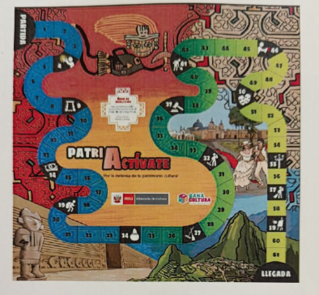 *Imagen Referencial | 6 | S/. 328.00 | 5 a 7 dias utiles | GIGANTOGRAFIA Material: Banner lona . Tamaño: 3.5 x 3.5 m Acabado: Con reforzamiento en el perimetro. Impresión: Full color 1400 DPI un solo lado Acabado: Con reforzamiento en el perímetro Presentaciòn: Grupal con fill *Incluye impresión en banner de alta resolicion 144 DPI *Arte y diseño debe ser facilitado por el cliente **NO INCLUYE SERVICIO DE INSTALACION | S/. 1,968.00 |  | DEAVANCE |  |  |  | S/. 195.00 | 30 | S/. 58.50 | S/. 351.00 | S/. 253.50 | 6 | S/. 0.00 | S/. 100.00 | S/. 1,621.00 |  | S/. 15.00 | 1 | 1 | 1 | S/. 15.00 | S/. 5.00 | S/. 24.62 | S/. 1,665.62 | S/. 277.60 | S/. 49.97 | S/. 327.57
2 | DADO |  |  *Imagen Referencial | 6 | S/. 255.00 | 5 a 7 dias utiles | DADO Material: Esponja y lino grueso lavanble Medidas: 40 cm x 40 cm Presentaciòn: Grupal con fill *Incluye impresión en banner de alta resolicion 144 DPI *Arte y diseño debe ser facilitado por el cliente | S/. 1,530.00 |  | DEAVANCE | 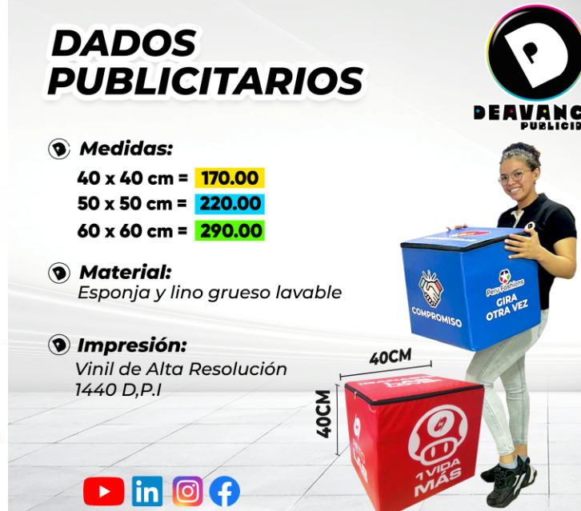 |  |  | S/. 141.03 | 35 | S/. 49.36 | S/. 296.15 | S/. 190.38 | 6 | S/. 0.00 | S/. 110.00 | S/. 1,252.31 |  | S/. 20.00 | 1 | 1 | 1 | S/. 20.00 | S/. 5.00 | S/. 19.16 | S/. 1,296.47 | S/. 216.08 | S/. 38.89 | S/. 254.97
3 | RULETA DE MESA |  | 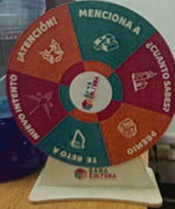 *Imagen Referencial | 3 | S/. 185.00 | 7 dias utiles | RULETA DE MESA Medidas: 60cm alto, 40cm diámetro Material: MDF, Vinil Incluye flecha Impresión: Vinil de Alta Resolución 1440 D.P.I Presentaciòn: Grupal con fill *Incluye impresión en banner de alta resolicion 144 DPI *Arte y diseño debe ser facilitado por el cliente | S/. 555.00 |  | DEAVANCE | 85 incl igv |  |  | S/. 72.65 | 50 | S/. 36.32 | S/. 108.97 | S/. 108.97 | 3 | S/. 0.00 | S/. 110.00 | S/. 436.92 |  | S/. 20.00 | 1 | 1 | 1 | S/. 20.00 | S/. 5.00 | S/. 6.93 | S/. 468.85 | S/. 156.28 | S/. 28.13 | S/. 184.42
4 | BANNER ROLLSCREEN |  | 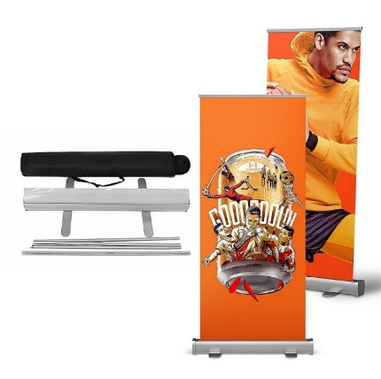   Imagen Referencial | 8 | S/. 189.00 | 7 dias calendario | BANNER ROLLSCREEN Medida: 1.2 mt x 2 mt Material: Banner 13 onz Diseños: 3 diseños Incluye estructura banner de aluminio Presentacion: Estuche *Incluye impresión full color *Arte y diseño facilitado por el cliente. | S/. 1,512.00 |  | klgrafic |  | 3 UNID 315 incl igv |  | S/. 95.45 | 33 | S/. 31.50 | S/. 252.00 | S/. 126.95 | 8 | S/. 0.00 | S/. 120.00 | S/. 1,135.64 |  | S/. 120.00 | 1 | 1 | 1 | S/. 120.00 | S/. 5.00 | S/. 18.91 | S/. 1,279.55 | S/. 159.94 | S/. 28.79 | S/. 188.73 | S/. 1,509.86 | S/. 230.32 | S/. 29.61 | S/. 71.90 | S/. 252.00 | S/. 150.50 |  | 24.52 | 16.25
5 | POLO MANGA CORTA |  | 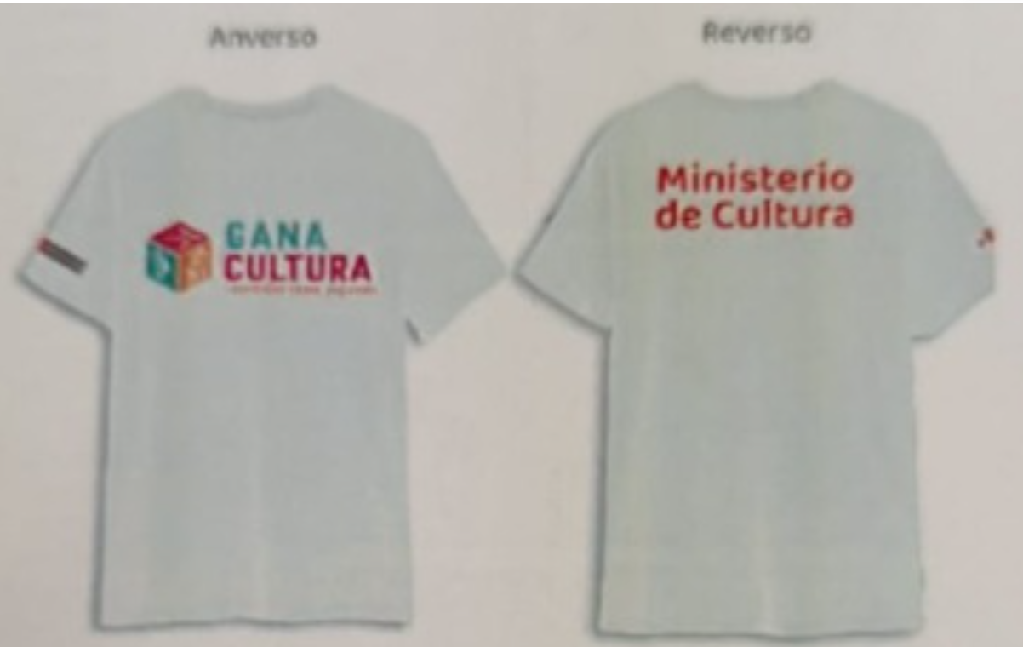 | 100 | S/. 28.80 | 14 a 16 días útiles | POLO MANGA CORTA Descripción: Polo Jersey manga corta Material: Jersey 30/1 Acabado: Manga corta, cuello redondo Color: Blanco Talla: M,L UNISEX Presentacion: Cajas *Incluye diseño estampado en pecho, esplada y ambos brazos *Arte y diseño facilitado por el cliente. | S/. 2,880.00 |  | MAGA |  | 20 incl igv |  | S/. 16.95 | 32 | S/. 5.42 | S/. 542.37 | S/. 22.37 | 100 | S/. 16.95 | S/. 100.00 | S/. 2,354.24 |  | S/. 40.00 | 1 | 1 | 1 | S/. 40.00 | S/. 7.00 | S/. 36.02 | S/. 2,437.26 | S/. 24.37 | S/. 4.39 | S/. 28.76 | S/. 2,875.96 | S/. 438.71 | S/. 56.39 | S/. 136.95 | S/. 542.37 | S/. 349.03 |  | 28.62 | 20.51
6 |  |  |  |  |  |  |  |  |  |  | Para editar
COTIZACIÓN PROPUESTA_MINISTERIO DE CULTURA _BANNER ROLLSCREEN, POLO MANGA LARGA, PANTALON DRILL_11.02.2026 |  |  |  |  |  |  |  |  |  | MARGEN GANANCIA, MINIMA - S/.150 - PARA PEDIDOS POCOS COMO 30 -50-100 UNID. DE PRODUCTOS ECONOMICOS (EJM. LAPICEROS, LLAVEROS PLASTICOS) PROMEDIA - S/.400 A 500 - PARA PEDIDOS MAS DE 150 UNID DE PRODCUCTOS COSTO MEDIO-ALTO (EJM. LAPICEROS METALICOS)
Nº | Cód. Artíc. | Artículo | Foto | Cant. | Costo Uni. INC. IGV(S/.) | Tiempo Entrega | Detalles | Costo TOTAL INC. IGV (S/.) | CREDITO 15 DIAS | proveedor | Cod. Prod. Prov. | Obseraciones | costo $ | COSTO S/. | % | Resultado | Margen | Total | Cantidad | Costo MUESTRA Unidad | Movilidad | Total Producto | Tipo de Impresión | Costo impresión | Cant Color | Cant Lados | Cantidad por Millar | Costo Impresión | Empaq | Seguro CRT | Total | Costo S/. Sin IGV | I.G.V | TOTAL |  | Total Factura | impuesto 18% | impuesto 2% | Gastos Administracion 5% | Utilidad bruta | Utilidad |  | % Bruto | % utilidad
1 | BANNER ROLLSCREEN |  |  Imagen Referencial | 3 | S/. 225.00 | 7 dias calendario | BANNER ROLLSCREEN Medida: 1.2 mt x 2 mt Material: Banner 13 onz Incluye estructura banner de aluminio Presentacion: Estuche *Incluye impresión full color *Arte y diseño facilitado por el cliente. | S/. 675.00 | SAN BORJA | klgrafic |  | 3 UNID 315 incl igv |  | S/. 94.59 | 45 | S/. 42.57 | S/. 127.70 | S/. 137.16 | 3 | S/. 0.00 | S/. 100.00 | S/. 511.49 |  | S/. 40.00 | 1 | 1 | 1 | S/. 40.00 | S/. 10.00 | S/. 8.42 | S/. 569.91 | S/. 189.97 | S/. 34.19 | S/. 224.16 | S/. 672.49 | S/. 102.58 | S/. 13.19 | S/. 32.02 | S/. 127.70 | S/. 82.49 |  | 28.88 | 20.78
2 | POLO MANGA LARGA PIQUE |  | 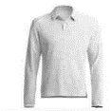 Imagen Referencial | 214 | S/. 54.00 | 20 dias calendario | POLO MANGA LARGA PIQUE Material: Pique 30/1 Modelo: Cuello casmisero, manga larga Color: Beige Talla: Unisex Presentación: Bolsita individual *Incluye logo bordado a 1 color en el pecho tamaño insignia de 7 cm *Arte y diseño facilitado por el cliente. | S/. 11,556.00 | LIMA | CONFECCIONES REYES Cel.956240802 |  | 214 und S/.35.00 Incluido IGV C/U Tiempo 15 dias |  | S/. 30.43 | 40.15 | S/. 12.22 | S/. 2,614.99 | S/. 42.65 | 214 | S/. 30.43 | S/. 120.00 | S/. 9,278.47 | INCLUYE | S/. 40.00 | 1 | 1 | 1 | S/. 40.00 | S/. 30.00 | S/. 140.23 | S/. 9,488.69 | S/. 44.34 | S/. 7.98 | S/. 52.32 | S/. 11,196.66 | S/. 1,707.96 | S/. 219.54 | S/. 533.17 | S/. 2,614.99 | S/. 1,862.27 |  | 38.04 | 30.42
3 | PANTALON DRILL |  |  Imagen Referencial | 214 | S/. 90.00 | 20 dias calendario | PANTALON DRILL Material: Drill Modelo: Con bolsillo laterales Color: Biege Talla : Unisex Presentacion: Grupal en bolsas manga *No incluye logo *Arte y diseño facilitado por el cliente. S/.3.50 +IGV costo adicional por logo bordado 7cm | S/. 19,260.00 | LIMA | CONFECCIONES REYES Cel.956240802 |  | 214 und S/.60.00 Incluido IGV C/U Tiempo 15 dias |  | S/. 52.17 | 40.3 | S/. 21.03 | S/. 4,499.58 | S/. 73.20 | 214 | S/. 52.17 | S/. 180.00 | S/. 15,896.97 | INCLUYE | S/. 40.00 | 1 | 1 | 1 | S/. 40.00 | S/. 50.00 | S/. 239.80 | S/. 16,226.78 | S/. 75.83 | S/. 13.65 | S/. 89.47 | S/. 19,147.60 | S/. 2,920.82 | S/. 375.44 | S/. 911.79 | S/. 4,499.58 | S/. 3,212.35 |  | 38.37 | 30.77
4 | CAMISA MANGA LARGA |  | 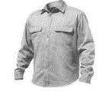 Imagen Referencial | 101 | S/. 134.00 | 15 dias calendario | CAMISA MANGA LARGA Material: Rib stock 2 bolsillos delanteros Color: A elegir Talla: Unisex Presentacion: Bolsita individual *Incluye logo bordado a 1 color en el pecho tamaño insignia de 7 cm *Arte y diseño facilitado por el cliente. | S/. 13,534.00 | SUPE | CONFECCIONES REYES Cel.956240802 |  | 101 und S/.90.00 Incluido IGV C/U Tiempo |  | S/. 78.26 | 38 | S/. 29.74 | S/. 3,003.65 | S/. 108.00 | 101 | S/. 78.26 | S/. 190.00 | S/. 11,176.26 | INCLUYE | S/. 30.00 | 1 | 1 | 1 | S/. 30.00 | S/. 15.00 | S/. 168.32 | S/. 11,389.58 | S/. 112.77 | S/. 20.30 | S/. 133.07 | S/. 13,439.70 | S/. 2,050.12 | S/. 263.52 | S/. 639.99 | S/. 3,003.65 | S/. 2,100.14 |  | 35.82 | 28.07
5 | PANTALON CORPORATIVO |  | 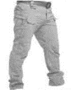 Imagen Referencial | 101 | S/. 98.50 | 15 dias calendario | PANTALON CORPORATIVO Material: Drill Modelo: bolsillos laterales Color: A elegir Tallas: Unisex Presentacion: Grupal en bolsas manga *No incluye logo *Arte y diseño facilitado por el cliente. ++S/.3.80 costo adicional por logo bordado 7cm | S/. 9,948.50 | SUPE | CONFECCIONES REYES Cel.956240802 |  | 101 und S/.65.00 Incluido IGV C/U Tiempo |  | S/. 56.52 | 40 | S/. 22.61 | S/. 2,283.48 | S/. 79.13 | 101 | S/. 56.52 | S/. 190.00 | S/. 8,238.70 | INCLUYE | S/. 30.00 | 1 | 1 | 1 | S/. 30.00 | S/. 30.00 | S/. 124.48 | S/. 8,423.18 | S/. 83.40 | S/. 15.01 | S/. 98.41 | S/. 9,939.35 | S/. 1,516.17 | S/. 194.89 | S/. 473.30 | S/. 2,283.48 | S/. 1,615.29 |  | 37.19 | 29.52

ABRIL
 |  |  |  |  |  |  |  |  |  |  | Para editar
COTIZACIÓN PROPUESTA_MINISTERIO DE CULTURA _POLO MANGA LARGA_13.05.2026 |  |  |  |  |  |  |  |  |  | MARGEN GANANCIA, MINIMA - S/.150 - PARA PEDIDOS POCOS COMO 30 -50-100 UNID. DE PRODUCTOS ECONOMICOS (EJM. LAPICEROS, LLAVEROS PLASTICOS) PROMEDIA - S/.400 A 500 - PARA PEDIDOS MAS DE 150 UNID DE PRODCUCTOS COSTO MEDIO-ALTO (EJM. LAPICEROS METALICOS)
Nº | Cód. Artíc. | Artículo | Foto | Cant. | Costo Uni. INC. IGV(S/.) | Tiempo Entrega | Detalles | Costo TOTAL INC. IGV (S/.) | CREDITO 15 DIAS | proveedor | Cod. Prod. Prov. | Obseraciones | costo $ | COSTO S/. | % | Resultado | Margen | Total | Cantidad | Costo MUESTRA Unidad | Movilidad | Total Producto | Tipo de Impresión | Costo impresión | Cant Color | Cant Lados | Cantidad por Millar | Costo Impresión | Empaq | Seguro CRT | Total | Costo S/. Sin IGV | I.G.V | TOTAL | Total Factura | impuesto 18% | impuesto 2% | Gastos Administracion 5% | Utilidad bruta | Utilidad | % Bruto | % utilidad
1 | POLO CAMISERO MANGA LARGA |  | 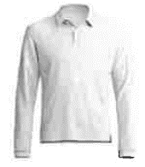 *Imagen Referencial | 292 | S/. 50.60 | 20 dias calendario | POLO CAMISERO MANGA LARGA Material: Jersey 20/1 Acabado: Manga larga, cuello camisero Tallas: S,M,L Corte: Unisex Color: Beige Presentacion: Grupal en bolsa manga *Incluye logo bordado a 1 lado del pecho *Arte y diseño debe ser facilitado por el cliente | S/. 14,775.20 |  | MAGALY | S/28.5 icnl IGV |  |  | S/. 27.83 | 43 | S/. 11.97 | S/. 3,493.84 | S/. 39.79 | 292 | S/. 55.65 | S/. 320.00 | S/. 11,994.71 | INSTALACION | S/. 300.00 | 1 | 1 | 1 | S/. 300.00 | S/. 20.00 | S/. 184.72 | S/. 12,499.43 | S/. 42.81 | S/. 7.71 | S/. 50.51

